Kapitalertrag
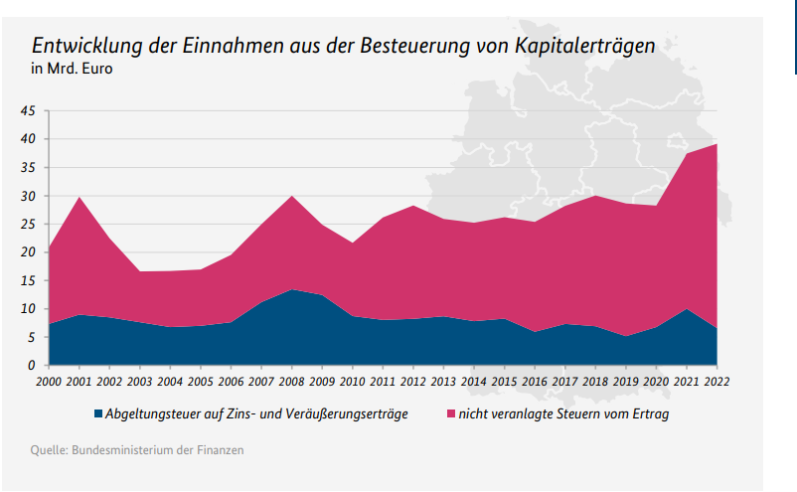
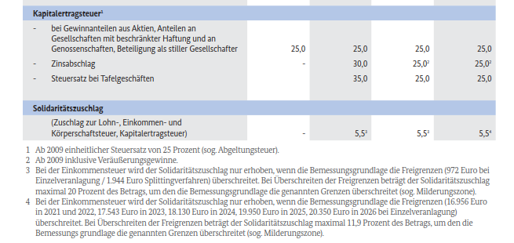
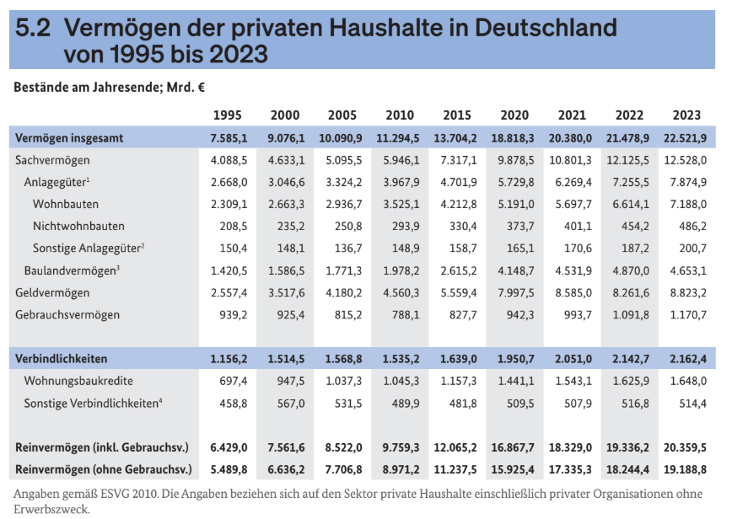

Geldvermögen
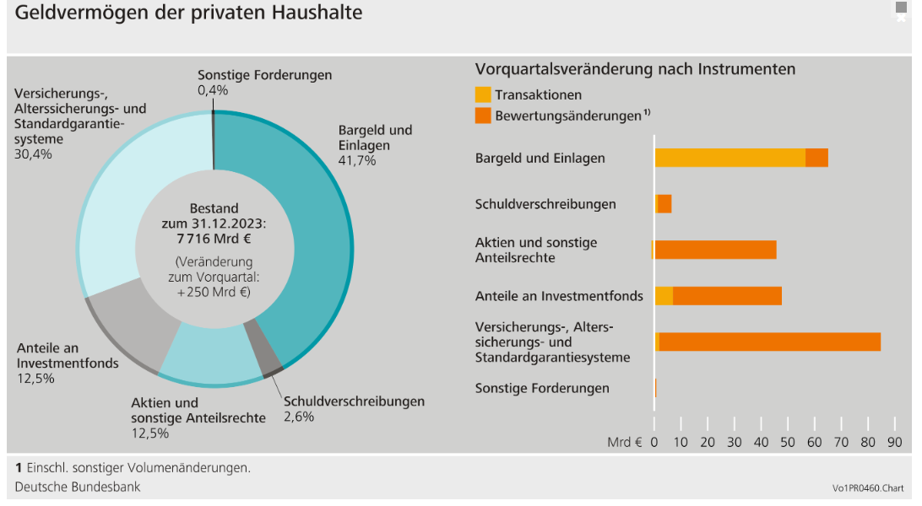
Aufteilung Geldvermögen
https://www.bundesbank.de/de/presse/pressenotizen/geldvermoegensbildung-und-aussenfinanzierung-in-deutschland-im-vierten-quartal-2023-914174?utm_source=chatgpt.com

4.000 Mrd * 0,03 | =120 Mrd *0,25 = | 30 Mrd

